1.IDENTIFICACION
INFORMACIÓN GENERAL |  | INFORMACIÓN DEL ESTUDIO RESPECTIVO
 |  | NODO NÚMERO |  |  |  |  | 9047
 |  | INFORME NÚMERO |  |  |  |  | 1696
CONTRATISTA | UNIÓN TEMPORAL MOVILIDAD 2014 | ORDEN DE TRABAJO No. |  |  |  |  | PROGRAMACION BASICA
 |  | FECHA DE LA ORDEN DE TRABAJO |  |  |  |  | -
 |  | FECHA DE LA TOMA DE INFORMACIÓN |  |  |  |  | 110914
 |  | DÌA DE LA SEMANA
OBJETO DEL CONTRATO | REALIZAR LA TOMA DE INFORMACIÓN DE CAMPO, COMO INSUMO DEL PROGRAMA DE MONITOREO, SEGUIMIENTO Y PLANEACIÓN DEL TRÁNSITO Y EL TRANSPORTE DE BOGOTA D.C | TIPO DE ESTUDIO |  |  |  |  | VOLÚMENES POR TIPO DE VEHÍCULO DISCRIMINANDO CAMIONES
 |  | NOMBRE DEL ARCHIVO |  |  |  |  | 9047_AK_72_X_AC_138_140911_VOL_V1.xlsx
 |  | CÓDIGO DEL ESTUDIO |  |  |  |  | VOL
 |  | LUGAR DE LA TOMA DE INFORMACIÓN
NÚMERO DE CONTRATO | 2072-2013 | COORDENADA X |  |  |  |  | LONGITUD
 |  | COORDENADA Y |  |  |  |  | LATITUD

FECHA DE INICIO DEL CONTRATO | 22-01-2014 | PROFESIONALES RESPONSABLES
 |  | CONSULTOR (DIRECTOR) |  |  |  |  | ING. MSC. SANDRA LUCIA NAVAS TEQUIA
 |  | CONSULTOR (COORDINADOR GENERAL) |  |  |  |  | ING. MSC. LUIS FERNANDO RUBIANO BARRERO
INTERVENTORÍA | UNIVERSIDAD NACIONAL DE COLOMBIA | CONSULTOR (EXPERTO EN TRÁNSITO Y TRANSPORTE) |  |  |  |  | ING. ESP. DIANA PAOLA PARADA
 |  | CONSULTOR (ING ANÀLISIS) |  |  |  |  | ING. JUAN MANUEL VILLAMARIN
 |  | INTERVENTORÍA (DIRECTOR) |  |  |  |  | ING. MSC. ARTURO ZARATE
 |  | INTERVENTORÍA (ESPECIALISTA) |  |  |  |  | ING. MSC. WILLIAM CASTRO
 |  | INTERVENTORÍA (RESIDENTE) |  |  |  |  | ING. JOSÉ EDWIN TORRES
OBJETO DEL CONTRATO | INTERVENTORÍA TÉCNICA, ADMINISTRATIVA Y FINANCIERA PARA LA TOMA DE INFORMACIÓN DE CAMPO COMO INSUMO DEL PROGRAMA DE MONITOREO, SEGUIMIENTO Y PLANEACIÓN DEL TRÁNSITO Y TRANSPORTE DE BOGOTÁ D.C. | SUPERVISOR SECRETARIA MOVILIDAD |  |  |  |  | ING. FABIAN GONZALEZ

 |  | VERSIONES DEL ESTUDIO
 |  | NÚMERO |  | FECHA | OBSERVACIONES
NÚMERO DE CONTRATO | 2072-2013 | Versión 0 |  | 26/09/14
 |  | Versión 1 |  | 15/10/14 | SE ATENDIERON LAS OBSERVACIONES DE INTERVENTORÍA ENVIADAS EN COMUNICADO FI-INT-CMTTUB14-574-14, SE DA RESPUESTA MEDIANTE RADICADO ICV-187-C-991. En la hoja 1. Identificación en el cuadro de observaciones se corrigieron los errores ortográficos que allí se encuentran; en el cuadro de análisis puntual se corrigió la segunda hora de máxima demanda. En la hoja 2. Base se revisaron los volúmenes de livianos en los periodos: acceso norte: 7:30, 8:00, 11:00, 11:30. Acceso sur: 9:15, 19:00. Acceso occidente: 6:45, 10:00, 10:45, 12:00, 21:00. Acceso oriente: 8:30, 14:00, 15:00, 15:30. Se revisaron los volúmenes de colectivos en el período 20:45 del acceso sur. Se revisaron los volúmenes de intermunicipales en los períodos acceso norte: 5:30, 7:45. Acceso sur: 19:00, debido a que presentan atipicidad en su comportamiento. Se revisó el volumen de los camiones en los periodos 10:00, 14:15. Se revisó el volumen de motos en los periodos acceso norte: 14:45, acceso oriente: 14:00, donde los cambios obedecen a los represamientos vehiculares y liberaciones repentinas del tráfico debido a que es una intersección semafórica. En el acceso oriente para livianos en el período de las 18:30 horas, se produjo un error al momento de digitar la información.
 |  | Versión 2
FECHA DE INICIO DEL CONTRATO | 21-01-2014 | Versión 3

 |  | DESCRIPCIÓN DE LA TOMA DE INFORMACIÓN
 |  | TIPO DE VEHÍCULO | FACTOR DE EQUIVALENCIA | MOVIMIENTOS AFORADOS |  |  | No. DE PERÍODOS | HORA
ESQUEMA |  |  |  | ACCESO | LENTA | RÁPIDA | HORARIO DEL PERÍODO No. 1 | 22:00-06:00
 |  | L | 1 | NORTE | 1 |  | HORARIO DEL PERÍODO No. 2 | 06:00-14:00
 |  | C | 2 | SUR | 2 |  | HORARIO DEL PERÍODO No. 3 | 14:00-22:00
 |  |  |  | OCCIDENTE | 3 |  | No. DE HORAS TOMADAS | 24
 |  | BT | 2 | ORIENTE | 4 |  | HORARIO DE LA TOMA DE INFORMACIÓN | 22:00-22:00
 |  | B | 2 |  |  |  | No. DE EQUIPOS UTILIZADOS | 12
 |  |  |  | OBSERVACIONES DE LA TOMA DE INFORMACIÒN
 |  | AL | 2 | OBSERVACION |  |  |  |  | ACCESO
 |  | AT | 2.5 | SE PRESENTAN LLUVIAS DE 01:30 A 03:00 HORAS |  |  |  |  | TODOS
 |  | BA | 2.5 | EN EL PERIODO DE LAS 05:30-08:45 SE PRESENTA UN AUMENTO EN EL VOLUMEN DE LIVIANOS POR HORA PICO, ASI MISMO DURANTE LAS 16:15-19:00 AUMENTA EL VOLUMEN DE MOTOS POR HORA PICO Y FINALIZACIÓN DE ACTIVIDADES LABORALES. |  |  |  |  | NORTE
 |  | ESP | 2 | ENTRE LAS 16:15-19:00 HORAS AUMENTA EL VOLUMEN VEHICULAR POR HORA PICO. A PARTIR DE LAS 19:00 HORAS HASTA LAS 22:00, SE EVIDENCIA UN AUMENTO EN EL VOLUMEN DE LIVIANOS POR FINALIZACIÓN DE ACTIVIDADES LABORALES, YA QUE LA AVENIDA CARRERA 72 FRECUENTEMENTE ES UTILIZADAPOR PERSONAS QUE SE DESPLAZAN RUMBO A SUS LUGARES DE RESIDENCIA. |  |  |  |  | SUR
 |  | INT | 2 | EN EL PERIODO HORARIO DE LAS 05:30-09:00 SE EVIDENCIA UN AUMENTO EN EL VOLUMEN VEHICULAR POR HORA PICO. DURANTE ESTE MISMO PERIODO SE OBSERVA QUE ENTRE LAS 05:15 Y LAS 07:00 AUMENTA EL VOLUMEN DE VEHICULOS ESPECIALES POR TRANSITO DE BUSES, LOS CUALES PRESTAN EL SERVICIO DE RUTAS ESCOLARES, ASI MISMO EN EL PERIODO DE LAS 05:15-06:45 SE EVIDENCIA UN AUMENTO EN EL VOLUMEN DE BICICLETAS POR DESPLAZAMIENTO DE PERSONAS QUE SE DIRIGEN A SUS LUGARES DE TRABAJO. |  |  |  |  | OCCIDENTE
 |  | C2P | 2.5
 |  | C2G | 2.5
 |  | C3 | 2.5
 |  | C4 | 2.5
 |  | C5 | 2.5
 |  | C6 | 2.5
 |  | >C6 | 2.5
 |  | M | 0.5
 |  | BIC | 0.3

 |  | ANALISIS PUNTUAL
 |  | LA INTERSECCIÓN DE LA CARRERA 72 (AVENIDA BOYACÁ) CON AVENIDA CALLE 138 (AVENIDA CAMINO DEL PRADO) SE ENCUENTRA UBICADA EN EL SECTOR NOROCCIDENTAL DE LA CIUDAD EN LA LOCALIDAD DE SUBA. LA AVENIDA CARRERA 72 ESTÁ CONFORMADA POR DOS CALZADAS DE 5 CARRILES CADA UNA PARA TRÁFICO MIXTO CON SU RESPECTIVO SEPARADOR CENTRAL, PERMITE LA CIRCULACIÓN EN SENTIDO NORTE-SUR Y VICEVERSA. LA AVENIDA CALLE 138 CUENTA CON UNA CALZADA DE CUATRO CARRILES, DOS POR SENTIDO PARA TRÁFICO MIXTO Y PERMITE LA CIRCULACIÓN EN SENTIDO OCCIDENTE-ORIENTE Y VICEVERSA. EL VOLUMEN TOTAL AFORADO DURANTE EL DÍA FUE DE 125.615 VEHÍCULOS MIXTOS, DISTRIBUIDOS DE LA SIGUIENTE MANERA: EL 72,5% CORRESPONDEN A VEHÍCULOS LIVIANOS, EL 13,2% MOTOS, EL 8,4% TRANSPORTE PÚBLICO COLECTIVO (COLECTIVOS, BUSETA / BUSETON, BUSES) Y EL 3,8% A VEHÍCULOS DE CARGA. LOS PERÍODOS DE MÁXIMA DEMANDA SE PRESENTAN ENTRE LAS 06:15 - 07:15 HORAS, Y ENTRE LAS 17:15-18:15 HORAS. LA HORA PICO TOTAL DE LA INTERSECCIÓN SE REGISTRA ENTRE LAS 06:15 - 07:15 HORAS, PERIODO EN EL QUE SE MOVILIZA UN TOTAL DE 9.052 VEHÍCULOS MIXTOS, DE LOS CUALES EL 63,4% CORRESPONDE A VEHÍCULOS LIVIANOS, EL 15,2% A MOTOS, EL 11,7% A TRANSPORTE PUBLICO COLECTIVO, EL 7,1% A BICICLETAS Y FINALMENTE LOS CAMIONES CON UNA PARTICIPACIÓN DEL 2,6%.

 |  | REGISTRO FOTOGRÁFICO
 |  | 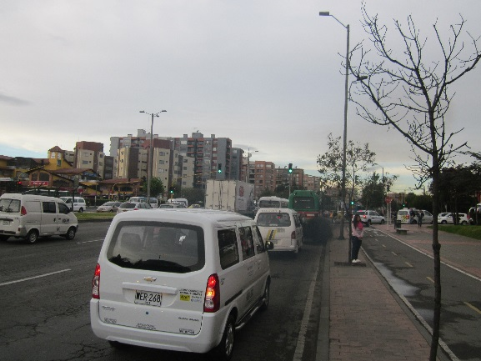 |  |  |  |  | 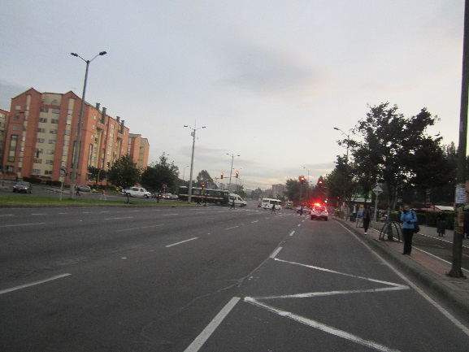

 |  | ACCESO NORTE |  |  |  |  | ACCESO SUR

 |  | 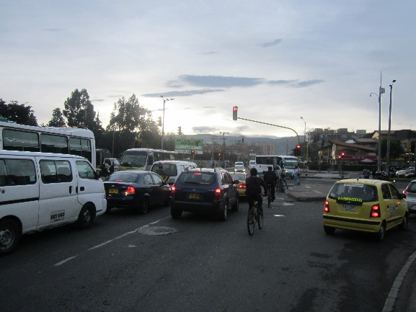 |  |  |  |  | 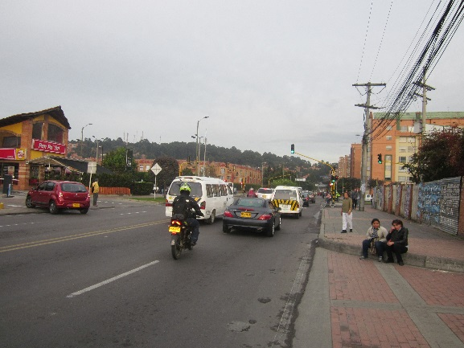

 |  | ACCESO OCCIDENTE |  |  |  |  | ACCESO ORIENTE

